ed1 (4)
N |  | Номенклатура |  | LEGRAND | LEG/DESC | LEGRAND PHOTO | TOTEN http://www.toten.com.cn/english/gs.htm | TOTEN PHOTO | BOLEIN https://www.bolein.net/ | BOLEIN PHOTO | Ед. изм. | Кол-во по заявке
1 | LEG | Шкаф напольный 19'' 42U 800х1000х2050ММ черный | Legrand 646790, 800х1000х2050ММ | 646790 LEGRAND LKO-CABINET 42U 800X1000 FPACK | Linkeo 19" freestanding cabinet with single front glass door - capacity 42U - dimensions 2026x800x1000 mm - flatpack 19" Linkeo Flatpack Wardrobe - Single front door - 42U - 800x1000mm | Single front glass door Material front door (EF011937) Glass Capacity: : 42 U Width: : 800 mm Depth: : 1000 mm Height: : 2026 mm | 42U GS Server/ Network Cabinet, Toughened glass door with silk-screened flower pattern, vented front door border and rear door; Definition of Color：gray RAL7035, Definition of ornament strip color:Light blue, Width (mm) 800,Depth (mm) 1000, Height (mm) 2055, GS.8042. ■1■■ GS.8042. 9100 |  | 42U Floor Standing Network Cabinet (Glass Door) Grey RAL7035, Frontdoor 1 Piece 5MMToughenedglass Powdercoated, Width(mm) 800, Depth(mm) 1000, Height(mm) 2055 BLFS-8142 |  | шт | 6 | Unit price: $1,142.00 |  |  | https://www.bolein.net/wp-content/uploads/2020/04/Bolein-Floor-stand-Network-Cabinet%EF%BC%88Glass-Door%EF%BC%89.pdf
2 | LEG | Шкаф телекоммуникационный 19" 42U | Legrand 646786 | 646786 LEGRAND LKO-CABINET 42U 600X800 FPACK | Linkeo 19" freestanding cabinet with single front glass door - capacity 42U - dimensions 2026x600x800 mm - flatpack 19" Linkeo Flatpack Wardrobe - Single front door - 42U - 600x800mm | Single front glass door Flatpack/Material front door (EF011937) Glass Capacity: : 42 U Width: : 600 mm Depth: : 800 mm Height: : 2026 mm | 42U GS Server/ Network Cabinet, Toughened glass door with silk-screened flower pattern, vented front door border and rear door; Definition of Color：gray RAL7035, Definition of ornament strip color:Light blue, Width (mm) 600,Depth (mm) 800, Height (mm) 2055, GS.6842. ■1■■ GS.6842. 9100 |  | 42U |  | шт | 13 | Unit price: $1,014.48 |  |  | http://toten.com.cn/index.htm
3 |  | Подрозетник | Подрозетник ГК |  |  |  |  |  |  |  | шт | 492 |  |  |  | http://www.toten.com.cn/english/gs.htm
4 |  | Подрозетник | Подрозетник кирпич |  |  |  |  |  |  |  | шт | 158
5 | LEG | Розетка HDMI со шнуром 1М Mosaic белый | Legrand 078778 | 078778 LEGRAND MO-BASED HDMI 1M BL CABLE |  | CAN BE FOUND IN ALI |  |  |  |  | шт | 3 | Unit price: $64.92
6 | LEG | Кабельный органайзер 19" 1U | Legrand 046570 | 046570 LEGRAND LCS-PANEL GEST LATIG HD 19"1U |  | obsolete |  |  |  |  | шт | 6 | Obsolete.
7 | LEG | Полка для фиксированного крепления, макс. нагрузка: 15 кг, высота 2U, глубина 360 мм 0 465 02 | 046502 | 046502 LEGRAND LCS-TRAY FIXED 19" D 360 |  | NA |  |  |  |  | шт | 15 | Unit price: $128.76
8 |  | Набор крепежный для оборудования 19" SNR-CN-M6-16 винт М6х16ММ, гайка квадратная и шайба | SNR-CN-M6-16 |  |  |  |  |  |  |  | шт | 5
9 |  | Шина Pe | YNN10-69-16KD-K06 |  |  |  |  |  |  |  | шт | 9
10 |  | Шина Pe | в корпусном изоляторе. DIN-рейку 10 отверстий |  |  |  |  |  |  |  | шт | 2
11 |  | Шина N | ШНИ-6 Х 9-10-К-З YNN10-69-10KD-K06 |  |  |  |  |  |  |  | шт | 50
12 | LEG | Розетка RJ45 6 UTP 2 модуля | Lengrad 79485, Legrand В комплекте разъем RJ45 6 UTP 76562 2ШТ, суппорт 80251 1ШТ, рамка 78802 1ШТ | 079485 LEGRAND MO-BASE RJ45 C6 FTP 2M NE |  |  |  |  |  |  | комп | 4 | Obsolete.
13 |  | ШИНА N нулевая | в корпусном изоляторе. DIN-рейку 10 отверстий |  |  |  |  |  |  |  | шт | 1
14 | LEG | Направляющая прямая для кабелей и шкафа 42U | Legrand 036783, 42U | 036783 LEGRAND RAIL LINA 25 P/ARM. A 600 |  |  |  |  |  |  | шт | 4 | Unit price: $16.11
15 |  | Провод ПВЗ 1х6 ж/з |  |  |  |  |  |  |  |  | м | 200
16 | LEG | Дин рейка | Legrand 47722 |  |  |  |  |  |  |  | м | 2 | NO FOUND
17 | LEG | Монтажный комплект | Lengrad 89709 Screws and blanking plates |  |  |  |  |  |  |  | шт | 1 | NO FOUND
18 |  | Дин-рейка перфорированная OMEGA 3F, 35*7,5 мм | 02140-RET |  |  |  |  |  |  |  | шт | 10
19 |  | Проводник заземляющий | RC19 PZ-2.5-1000 оконцованный клеммы М6-М6 |  |  |  |  |  |  |  | шт | 10
20 |  | DIN-рейка 35х1250ММ IEK YDN10-0125 |  |  |  |  |  |  |  |  | шт | 5
21 | LEG | Шкаф напольный 19" 42U 800х800х2026ММ IP20 Legrand 646789 | 646789 | 646789 LEGRAND LKO-CABINET 42U 800X800 FPACK | Linkeo 19 inches freestanding cabinet with single front glass door capacity 42U 800x800mm flatpack version | Depth 830 mm Width 810 mm Height 2026 mm | 42U GS Server/ Network Cabinet ●Toughened glass door with silk-screened flower pattern, vented front door border and rear door; GS.8842. ■1■■ GS.8842.9100 Width(mm) 800, Depth(mm) 800, Height(mm) 2055 gray RAL7035 ornament strip color: GS.■■■■. 9■■■ Light blue |  | 42U 'Floor Standing Network Cabinet (Glass Door) - Toughened glass front door with spring lock, steel rear door with round lock Width(mm) 800, Depth(mm) 800, Height(mm) 2055 gray RAL7035 BLSF-8842 |  | комп | 19 | Unit price: $1,154.74
22 | LEG | Патч-панель 19" 1U Cat 6 FTP RJ45 033761 | 033761 | 033761 LEGRAND LCS-PANEL R 24RJ45 CAT6 FTP 1U | Patch panel 19 inch - equipped with 24 RJ45 Category 6 FTP REF. 033761 | 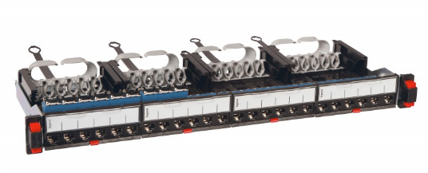 | FOUND??? |  | Part Number: BLP-2724-C6/C5 Cat.6 Cat.5E UTP 24-Port Patch Panel Loaded With Module |  | шт | 72 | Unit price: $215.58
23 | LEG | Цоколь 800х800ММ 646403 | Legrand 646403, 646403 | 646403 LEGRAND LKO-ZOCALO H100 L800XP800 | Linkeo plinth for cabinets width 800 mm x depth 800 mm REF. 646403 |  | A1/A2/A3/A4/AS/AD plinth 'SA.0988.1000■ SA.0988.10000 Gray RAL7035 88 Plinth(100mm height) 800-width and 800-depth A1/A2/A3/A4/AS/AD cabinets SUITABLE FOR GS? |  | HAVE? WHICH MODEL AND SPEC. |  | шт | 19 | Unit price: $230.26
24 | LEG | Шина | Legrand 37389 | 037389 LEGRAND DECK SECTION 12X4 |  |  | NA |  |  |  | шт | 2 | Total: $338.86 | Total: $338.86 Unit price: $33.89 | MOQ:10pcs
25 | Legrand | Розетка настенная | Legrand 753175 |  |  |  |  |  |  |  | шт | 7 | NO FOUND EA
26 | LEG | Суппорт 2 модуля LEGRAND 080251 |  | 080251 LEGRAND MO-SUPPORT 2M |  |  |  |  |  |  | шт | 55 | Total: $14.36 Unit price: $2.87 |  | Units per package:: 5
27 | LEG | Шкаф напольный 19" 42U 600х600х2000ММ | 646785 | 646785 LEGRAND LKO-CABINET 42U 600X600 FPACK | Linkeo 19 inches freestanding cabinet with single front glass door capacity 42U 600x600mm flatpack version REF. 646785 | Capacity 42U, dimensions (HxWxD) : 2026 x 600 x 600mm | 42U GS Server/ Network Cabinet ●Toughened glass door with silk-screened flower pattern, vented front door border and rear door; GS.6642. ■1■■ GS.6642.9100 Width(mm) 600, Depth(mm) 600, Height(mm) 2055 gray RAL7035 ornament strip color: GS.■■■■. 9■■■ Light blue |  | 42U 'Floor Standing Network Cabinet (Glass Door) - Toughened glass front door with spring lock, steel rear door with round lock Width(mm) 600, Depth(mm) 600, Height(mm) 2055 BLFS-6642 gray RAL7035 |  | комп | 11 | Unit price: $964.78
28 | LEG | Шина питания | Legrand 404913 |  |  |  |  |  |  |  | м | 1 | NO FOUND
29 | LEG | Полка телескопическая 825ММ 646510 | 646510 | 646510 LEGRAND LKO-TRAY TELESCOP P1000 | Telescopic shelf Linkeo 1U depth 825mm screw fixing on 4 x 19 inches uprights REF. 646510 | 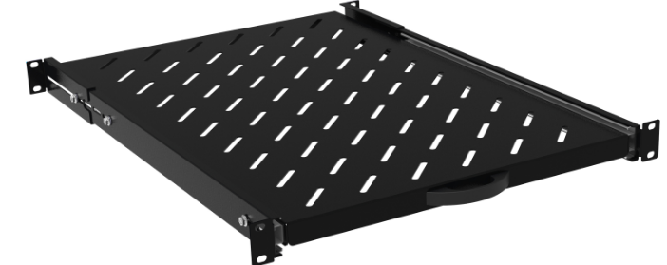 | Sliding shelf: Material: SPCC cold rolled steel t1.2 /14”2-section slide.SA.0596.190■ SA.■■■■. ■■■0 RAL7035 Gray 19” installation for 960/1000-depth cabinets | 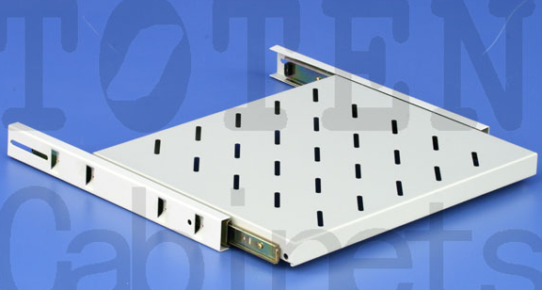 | 19” Sliding Shelf For Floor Stand Cabinet Part Number: BLLAT-S1000S Sliding shelf for floor stand cabinet 1000MM depth, Material: SPCC steel, 1.2mm thick | 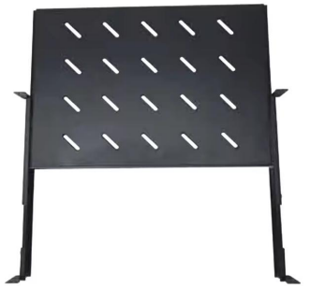 | шт | 4 | Pack (number of units)1 Volume (dm3)16.434 Weight (g)7 359.00
30 | LEG | Полка телескопическая 425ММ 646505 | 646505 | 646505 LEGRAND LKO-TRAY FIXED P600 | Fixed shelf Linkeo - 1 U - depth 425 mm - screw fixing on 4 x 19" uprights Linkeo fixed trays depth 425mm for cabinets depth 600mm | 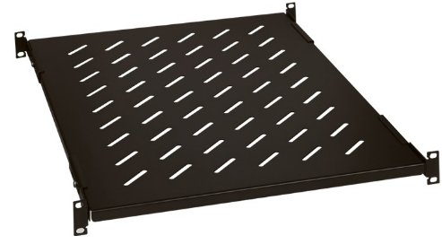 | Fixed shelf: Used for placing equipment. Material: t1.2 SPCC cold rolled steel. Surface Finish: Degreasing、pickling、phosphoric、powder coated. Loading capacity: 60 KG SA.0160.190■ 60 Fixed shelf 19” installation for 600-depth cabinets SA.■■■■. ■■■1 RAL9004 Black | 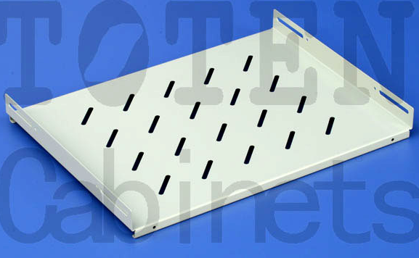 | 19” Fixed Shelf For Floor Stand Cabinet Part Number: BLLAT-S600 Fixed shelf for floor stand cabinet 600MM depth Material: SPCC steel, 1.2mm thick | 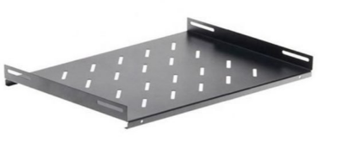 | шт | 3 | Pack (number of units)1 Volume (dm3)7.664 Weight (g)2 867.00
31 | LEG | Набор крепежей 19" 50 предметов Legrand 036454 | 036454 | 036454 LEGRAND LCS-GAME 50FIJACIONES M6-9,5 |  | 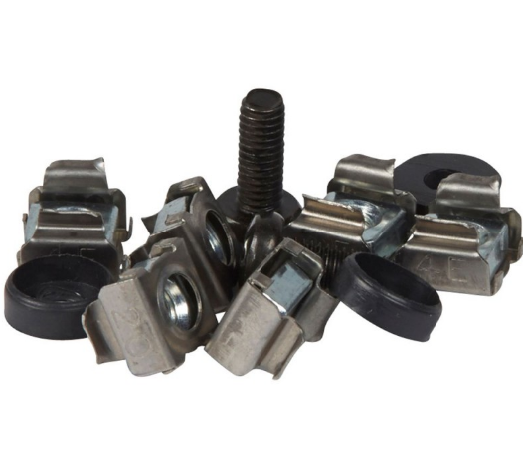 |  |  | a range of high-quality network cabinet accessories, including small round locks, spring locks, cage nuts, and castors. | 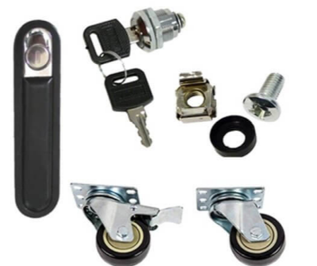 | шт | 30 | Pack (number of units)1 Volume (dm3)0.711 Weight (g)516.00
32 | LEG | Набор крепежей 19" 50 предметов Legrand 036454 | Legrand 036454, 036454 | 036454 LEGRAND LCS-GAME 50FIJACIONES M6-9,5 |  |  |  |  |  |  | шт | 45 | Pack (number of units)1 Volume (dm3)0.711 Weight (g)516.00
33 | Legrand | Рамка монтажная 665001 | 665001 |  |  |  |  |  |  |  | шт | 355 | NO FOUND
34 | Legrand | Рамка 1 пост HDMI 754002 | 754002 |  |  |  |  |  |  |  | шт | 4 | NO FOUND EA
35 | Legrand | Розетка HDMI 1.3 Life 753171 | 753171 |  |  |  |  |  |  |  | шт | 30 | NO FOUND EA
36 | LEG | Панель вентиляторная 230В с термостатом 646431 | 646431 | 646431 LEGRAND LKO-KIT 4 VENTIL+TERMOST | Linkeo fan kit with thermostat - 4 fans Kit of 4 Linkeo fans | 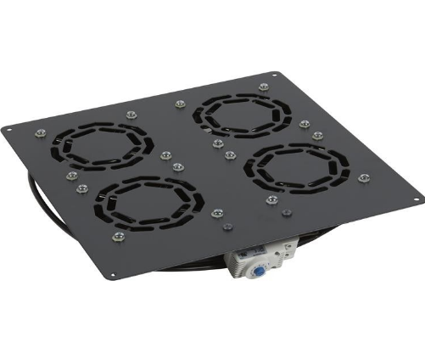 |  |  |  |  | комп | 69 | Unit price: $285.76
37 | LEG | Панель коммутационная 19" RJ45 1U 033794 | 033794 | 033794 LEGRAND LCS-PANEL HD EQU 48RJ45 1U | Angled high density 48-connector patch panel LCS³ - 19" - 1U to be equipped with connectors Empty high-density angle patch panel to be equipped with 48 RJ45 LCS³ | 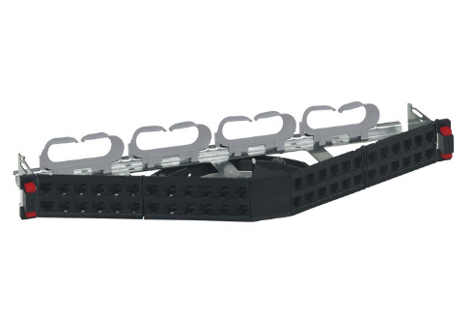 |  |  |  |  | комп | 29 | Unit price: $130.99
38 | LEG | Патч-панель 19" 1U Cat6 UTP 24 портов 033760 | ПВ-3 1х6,0 жз | 033760 LEGRAND LCS-PANEL R 24RJ45 CAT6 UTP 1U | Flat patch panel equipped with 24 RJ 45 connectors LCS³ - 19" - 1U - Cat.6 UTP Straight patch panel equipped with 24 RJ45 LCS³ Cat.6 UTP connectors, 1U | 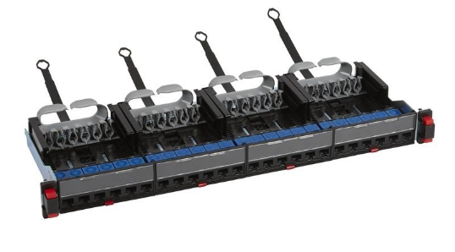 |  |  |  |  | шт | 22 | Unit price: $191.88
39 | SRTRK4 | Комплект направляющих SRTRK4 |  | SRTRK4 Schneider Electric Комплект направляющих для монтажа ИБП Smart-UPS SRT |  |  |  |  |  |  | комп | 21 | 3 669 650 сум | checkali
40 |  | Патч-панель 19" 3U SNR-PDR-19-B | SNR-PDR-19-B |  |  |  |  |  |  |  | шт | 1
41 |  | Заглушка 12 модулей YZM10-12-K01 | YZM10-12-K01 |  |  |  |  |  |  |  | шт | 100
42 |  | Шина соединительная N ШНИ-6Х9-10-К-С YNN10-69-10KD-K07 | YNN10-69-10KD-K07 |  |  |  |  |  |  |  | шт | 57
43 |  | Шина соединительная L ШНИ-6Х9-10-К-СР YNN10-69-10KD-K02 | YNN10-69-10KD-K02 |  |  |  |  |  |  |  | шт | 57
44 |  | Розетка щитовая iPC 250В 16А A9A15310 | A9A15310 |  |  |  |  |  |  |  | шт | 161
45 | LEG | Цоколь, высота 100, ширина 600 | Linkeo 646400 | 646400 LEGRAND LKO-ZOCALO H100 L600XP600 | Linkeo plinth - for cabinets width x depth : 600 x 600 mm Linkeo metal skirting boards for Lx cabinets depth (mm): 600x600 | 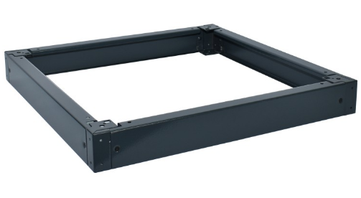 |  |  |  |  | шт | 10 | Unit price: $191.89
46 | LEG | Ввод кабельный | 646428 | 646428 LEGRAND LKO-GAME PLATE BRUSH | Set of brush cable entry Linkeo brush plate sets |  |  |  |  |  | шт | 10 | Unit price: $62.61
47 | LEG | Рейка монтажная перфориров EN 60715-35*7.5 mm оцинк, пассир, плоская, длина 2м, NS 35/7.5 импр | Legrand 037404 | 037404 LEGRAND ACC. ARM.-PROFILE EN 50022 | Legrand Asymmetrical DIN Rail 7.5mm x 2m Symmetrical EN 60715 rail for cutting 7.5mm bottom - L. 2m | 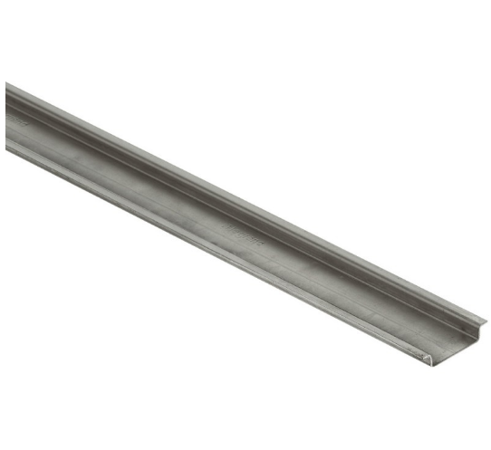 |  |  |  |  | шт | 2 | Total: $209.31 Unit price: $20.93 | Units per package:: 10
48 | LEG | Розетка RJ-45 STP 1 модуль Cat6A 076573 | 076573 | 076573 LEGRAND MO-BASE RJ45 C6A STP 1M BL | RJ 45 socket Mosaic - category 6A STP - 1 module - white RJ45 Mosaic Base - Cat.6A - STP - 1mod - LCS² - White | 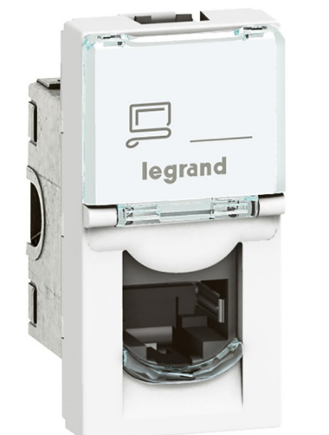 |  |  |  |  | шт | 52 | Total: $260.32 Unit price: $26.03 | Units per package:: 10 |  | 60
49 | LEG | Шкаф напольный 19" 33U 600х600х1626ММ Legrand 646780 |  | 646780 LEGRAND LKO-CABINET 33U 600X600 FPACK | LKO-CABINET 33U 600X600 FPACK Linkeo 19" freestanding cabinet with single front glass door - capacity 33U - dimensions 1626x600x600 mm - flatpack 19" Linkeo Flatpack Wardrobe - Single front door - 33U - 600x600mm/ Capacity: : 33 U Height: : 1626 mm Width: : 600 mm Depth: : 600 mm | 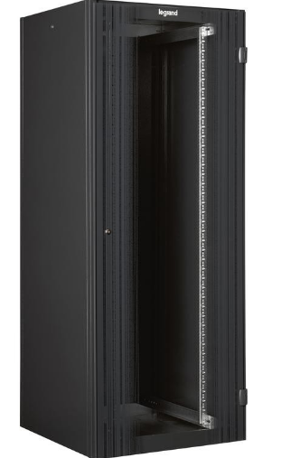 |  |  |  |  | комп | 19 | Unit price: $823.00
50 | LEG | Ввод кабельный щеточный Legrand 046530 | 046530 | 046530 LEGRAND LCS-FAIRLEAD BRUSH 19" 1U T | LCS-FAIRLEAD BRUSH 19" 1U T 19'' cable entry plate - 1 U - metal with brushes - quick fixing 19" metal cable entry panel with brush and quick fixing without screws 1U | 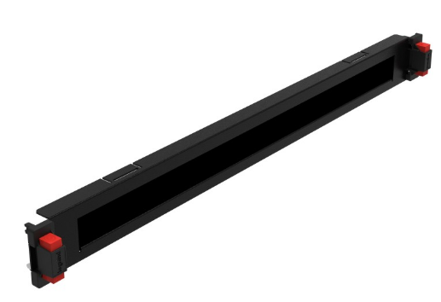 |  |  |  |  | комп | 1 | Unit price: $114.41
51 |  | Цоколь 800х600х100мм | Base 225-301-101 |  |  |  |  |  |  |  | шт | 1
52 |  | Панель с DIN-рейкой 19" для установки электроавтоматов 3U | EDP05-3U22M |  |  |  |  |  |  |  | шт | 2
53 | LEG | Стойка | 24U Legrand 646340 | 646340 LEGRAND LKO-GAME 2 STUDS 19P 24U | Linkeo 19" uprights (x 2) - 24 U Set of 2 additional 19" uprights Linkeo 24U |  |  |  |  |  | шт | 1 | Unit price: $42.00
54 | LEG | Стойка | 33U Legrand 646341 | 646341 LEGRAND LKO-GAME 2 STUDS 19P 33U | Linkeo 19" uprights (x 2) - 33 U Set of 2 additional 19" uprights Linkeo 33U |  |  |  |  |  | шт | 19 | Unit price: $55.31
55 | LEG | Стойка | Legrand 646342 | 646342 LEGRAND LKO-GAME 2 STUDS 19P 42U | Linkeo 19" uprights (x 2) - 42 U Set of 2 additional 19" uprights Linkeo 42U Suitable for enclosure building height (EF009583) 1870 mm |  |  |  |  |  | шт | 35 | Unit price: $68.15
56 |  | Панель 19" с DIN-рейкой для установки электроавтоматов , 3U | Панель 3U с DIN-рейкой на 24 модуля |  |  |  |  |  |  |  | шт | 44
57 | LEG | Шкаф | Legrand 646750 | 646750 LEGRAND LKO-CABINET 24U 600X600 | LKO-CABINET 24U 600X600 Linkeo 19" freestanding cabinet with single front glass door - capacity 24U -dimensions 1226x600x600 mm -ready-assembled 19" Linkeo Cabinet - Single front door - 24U - 600x600mm | 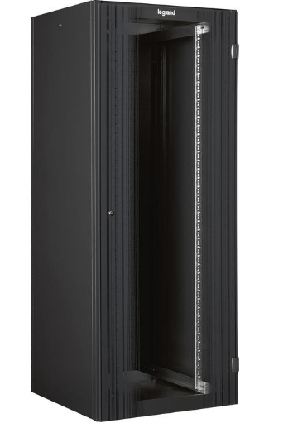 |  |  |  |  | шт | 3 | Unit price: $743.22
58 | LEG | Шкаф | Legrand 046319 | 046319 LEGRAND ARM. VDI 19" PREMIUM 42U 6X8 | ARM. VDI 19" PREMIUM 42U 6X8 Cabinet LCS2 19' - 42 U - 2026x600x800 mm - front door simple Передняя дверь: Одинарная, из закаленного безопасного стекла, оснащена замком | 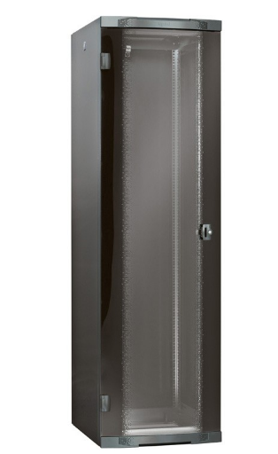 |  |  |  |  | шт | 2 | Obsolete.
59 | LEG | Шкаф | Legrand 646775 | 646775 LEGRAND LKO-CABINET 24U 600X600 FPACK | LKO-CABINET 24U 600X600 FPACK Linkeo 19" freestanding cabinet with single front glass door - capacity 24U - dimensions 1226x600x600 mm - flatpack 19" Linkeo Flatpack Wardrobe - Single front door - 24U - 600x600mm | 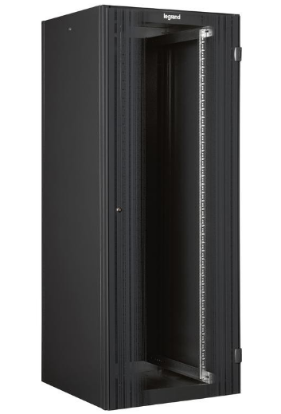 |  |  |  |  | шт | 1 | Unit price: $762.07
60 |  | Шкаф | навесной 650х400х250 мм; IP65 FL118A |  |  |  |  |  |  |  | шт | 10
61 |  | Шкаф | Шкаф напольный, 19" RAL 7035, 22U, 2000х800х600 мм, Сталь двер 20 CAB 01/600 SD/22/SP | Точные характеристики по габаритам (Width / Depth / Height):Kengligi (Width): 800 mmChuqurligi (Depth): 600 mmBalandligi (Height):Агар 22U bo'lsa: Taxminan 1100 – 1200 mmАгар 2000 mm bo'lsa: Bu 42U shkaf hisoblanadiRangi (Color): RAL 7035 (Och kulrang / Light grey)Eshigi (Door): Po'lat eshik (Стальная дверь / Steel door) |  |  | Toten: Модель AS6842 или G6842 (Ширина 800, Глубина 600) |  | Bolein: Модель BL-NC42-86 |  | шт | 1
62 | Legrand | Рамка для розетки | Legrand 753171 |  |  |  |  |  |  |  | шт | 290 | NO FOUND EA
63 |  | Розетка | Hypernet MB-STP6-1 |  |  |  |  |  |  |  | шт | 9
64 |  | Розетка | Hypernet MB-STP6-2 |  |  |  |  |  |  |  | шт | 2
65 | Legrand | Розетка | Legrand 753149 |  |  |  |  |  |  |  | шт | 195 | NO FOUND EA
66 | Legrand | Розетка | Legrand 764577 |  |  |  |  |  |  |  | шт | 69 | NO FOUND EA
67 | Legrand | Розетка | Legrand 764578 |  |  |  |  |  |  |  | шт | 280 | NO FOUND EA
68 | Legrand | Розетка | Legrand 863161 |  |  |  |  |  |  |  | шт | 12 | NO FOUND EA
69 | LEG | Розетка MOSAIK RJ45 CAT 6ASTP 1M | Legrand 076576 | 076576 LEGRAND MO-BASE RJ45 C6A STP 2M BL | RJ 45 socket Mosaic - category 6A STP - 2 modules - white RJ45 Mosaic Base - Cat.6A - STP - 2mod - LCS² - White | 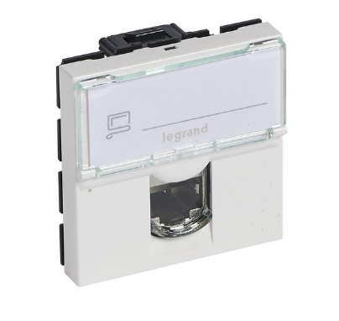 |  |  |  |  | шт | 2 | Total: $259.42 Unit price: $25.94 | Units per package:: 10 |  | 10
70 | Legrand | Розетка MOSAIK RJ45 CAT 6ASTP 1M | Legrand 753148 |  |  |  |  |  |  |  | шт | 62 | NO FOUND EA
71 | LEG | Кабельный органайзер | Legrand 646426 | 646426 LEGRAND LKO-2 PANEL CABLE DUCT 42U | LKO-2 PANEL CABLE DUCT 42U Set of 2 vertical cable managers panels - for Linkeo 42U 800 mm wide cabinets Set of 2 vertical panels with brushes and cable ties for Linkeo 42 U cabinets | 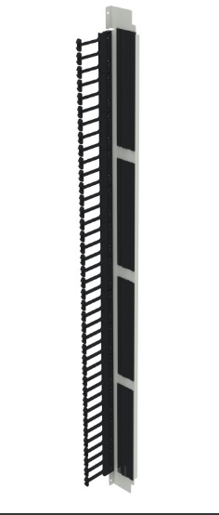 |  |  |  |  | шт | 4 | Unit price: $325.23
72 | LEG | Кабельный органайзер 1U | Legrand 046530 | 046530 LEGRAND LCS-FAIRLEAD BRUSH 19" 1U T | LCS-FAIRLEAD BRUSH 19" 1U T 19'' cable entry plate - 1 U - metal with brushes - quick fixing 19" metal cable entry panel with brush and quick fixing without screws 1U | 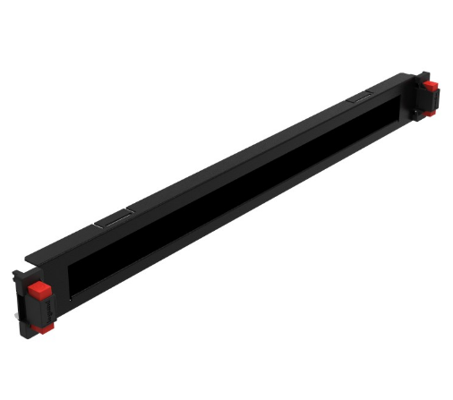 |  |  |  |  | шт | 208 | Unit price: $114.41
73 | LEG | Полка I= 450мм | Legrand 46505 | 046505 LEGRAND LCS-TRAY FIXED 19" D 450 | LCS-TRAY FIXED 19" D 450 Fixed shelf - for enclosures depth 600 mm - depth 450 mm - quick fixing Fixed tray 1U Load 50Kg Prof. 420mm for cabinets depth 600mm | 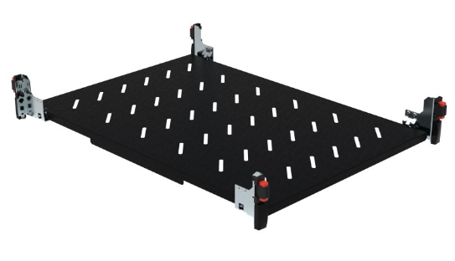 |  |  |  |  | шт | 8 | Unit price: $182.03
74 |  | Розетка | DKC 77678N |  |  |  |  |  |  |  | шт | 313
75 |  | Кабельный органайзер 19" 1U | SNR-FB-ORG |  |  |  |  |  |  |  | шт | 2
76 |  | Комплект заземления SHIP 300ММ 7002-300-14 | 7002-300-14 |  |  |  |  |  |  |  | шт | 239
77 | LEG | Цоколь | Legrand 646404 6шт | 646404 LEGRAND LKO-ZOCALO H100 L800XP1000 | LKO-ZOCALO H100 L800XP1000 Linkeo plinth - for cabinets width x depth : 800 x 1000 mm Linkeo metal skirting boards for Lx cabinets depth (mm): 800x1000 | 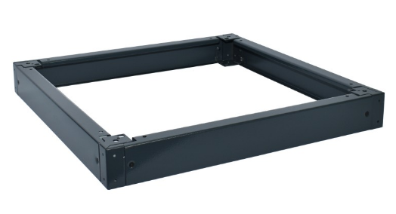 |  |  |  |  | м2 | 5 | Unit price: $222.22 | 5 PCS?
78 | LEG | Розетка Mosaic RJ-45 6 FTP 1 модуль 76562 | Mosaic RJ-45 6 FTP 1 модуль 76562 76562 | 076562 LEGRAND MO-BASE RJ45 C6 FTP 1M BL | MO-BASE RJ45 C6 FTP 1M BL RJ 45 socket Mosaic - category 6 FTP - 1 module - white RJ45 Mosaic Base - Cat.6 - FTP - 1mod - LCS² - White | 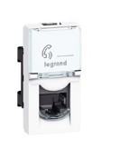 |  |  |  |  | шт | 16 | Unit price: $17.93 | Units per package:: 10 |  | 20
79 | LEG | Розетка Mosaic RJ-45 6 FTP 1 модуль 76562 | Legrand 076505, Mosaic RJ-45 6 FTP 1 модуль 76562 76562 | 076505 LEGRAND MOSAIC RJ45 C6 FTP 2M 45D | MO-BASE RJ45 C6 FTP 1M BL RJ 45 socket Mosaic - category 6 FTP - 1 module - white RJ45 Mosaic Base - Cat.6 - FTP - 1mod - LCS² - White | 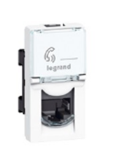 |  |  |  |  | шт | 17
80 | LEG | Розетка Mosaic RJ-45 6 FTP 2 модуля 76565 | Legrand 076506, Mosaic RJ-45 6 FTP 2 модуля 76565 76565 | 076505 LEGRAND MOSAIC RJ45 C6 FTP 2M 45D | MO-BASE RJ45 C6 FTP 2M BL RJ 45 socket Mosaic - category 6 FTP - 2 modules - white RJ45 Mosaic Base - Cat.6 - FTP - 2mod - LCS² - White | 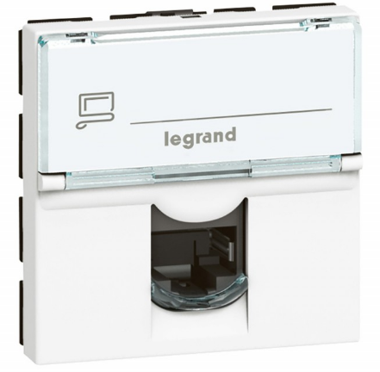 |  |  |  |  | шт | 33

